Sheet2
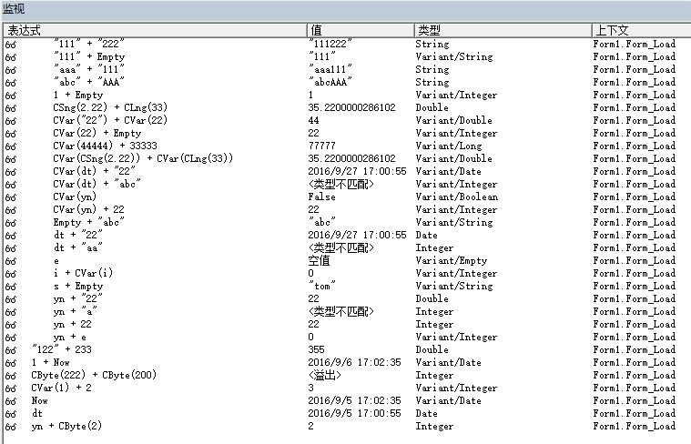
Boolean | String/N | Double
Boolean | String/NaN | TypeMismatch
Boolean | Empty | V/Integer
Boolean | Byte | Integer
Boolean | Boolean | Integer
Byte | Byte | Byte
Date | String/N | Date
Date | String/NaN | TypeMismatch
Empty |  | V/Empty
Empty | String/N | V/String
Empty | String/NaN | V/String
Integer | Empty | V/Integer
Integer | V/Integer | V/Integer
Integer | V/Integer | V/Long | OverInteger
Integer | String/N | Double
Single | Long | Double
V/Boolean | Integer | V/Integer
V/Date | String/N | V/Date
V/Date | String/NaN | TypeMismatch
V/Integer | Empty | V/Integer
V/Integer | Integer | V/Integer
V/Single | V/Long | V/Double
V/String/N | Integer | V/Double
String/N | String/N | String
String/NaN | String/NaN | String
String/N | String/NaN | String

存在一个运算数是 Variant，结果一定是 Variant 数值+数值，得到数值，但是有可能溢出 数值+数值/V， 得到 Variant，溢出时升级，得到 升级类型/V 日期当数值处理，得到日期，超出范围则转为Double Boolean 当数值处理（Integer），得到数字 字符串，如两个都是字符串，不论是不是数字字符串，直接连接，其它情况都执行 CDbl

